메뉴트리
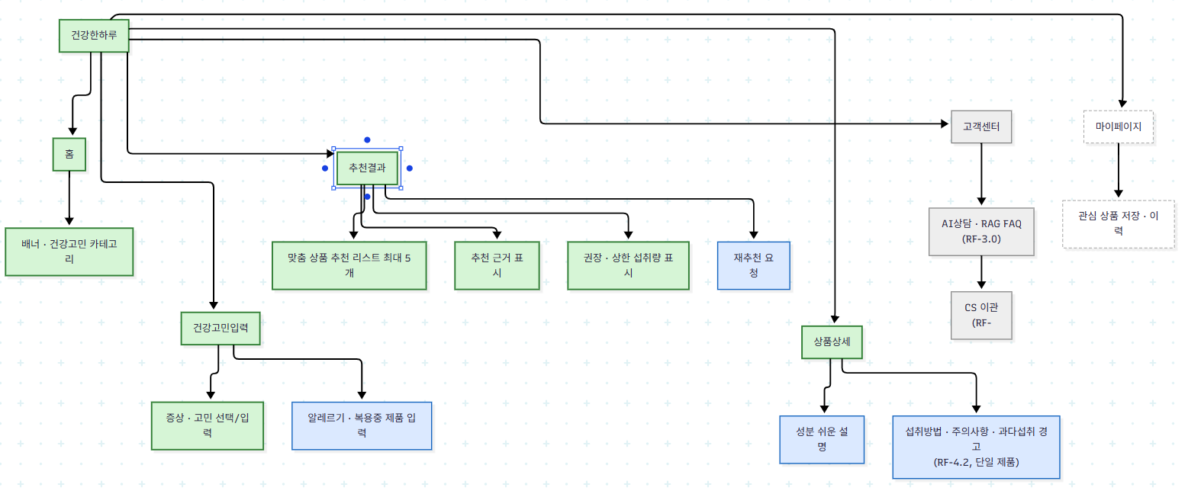
대메뉴 | 중메뉴 | 소메뉴 | MVP 구분 | 비고
홈 | 홈 | 배너 · 건강고민 카테고리 | Must | 사용 시작 지점
건강고민입력 | 건강고민입력 | 증상 · 고민 선택/입력 | Must | RF-1.1
건강고민입력 | 건강고민입력 | 알레르기 · 복용중 제품 입력 | Should | 선택 입력
추천결과 | 추천결과 | 맞춤 상품 추천 리스트(최대 5개) | Must | RF-1.2
추천결과 | 추천결과 | 추천 근거 표시 | Must | RF-1.3
추천결과 | 추천결과 | 권장 · 상한 섭취량 표시 | Must | RF-4.1
추천결과 | 추천결과 | 재추천 요청 | Should | RF-1.4
상품상세 | 상품상세 | 성분 쉬운 설명 | Should | RF-2.0
상품상세 | 상품상세 | 섭취방법 · 주의사항 · 과다섭취 경고 | Should | RF-4.2(단일 제품)
고객센터 | AI상담 | RAG FAQ 질의응답 | Could | RF-3.0
고객센터 | AI상담 | CS 이관 | Could | RF-3.4
마이페이지 | 마이페이지 | 관심 상품 저장 · 이력 | Won't(MVP 이후) | Day01 Won't have

와이어프레임_디스크립션
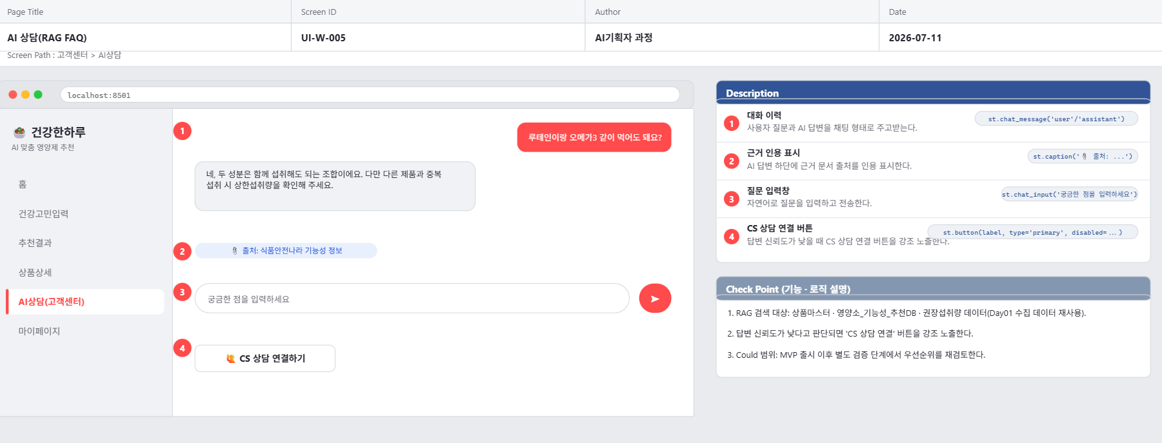
Page Title | 홈 | Screen ID: UI-W-001 Author: AI기획자 과정 Date: 2026-07-11
Screen Path | 홈
# | 레이아웃 영역 | 설명
1 | 상단 | 로고, 검색 아이콘
2 | 중단 배너 | '건강 고민을 알려주세요' 문구 + 건강고민입력 이동 버튼
3 | 중단 카테고리 | 눈 피로 · 피로감 · 면역 · 장건강 등 고민 카테고리 바로가기 칩
4 | 하단 GNB | 홈 · 추천결과(최근) · 상담 · 마이페이지
# | Description(디스크립션 / 기능·로직 설명)
1 | '건강고민 시작하기' 버튼 클릭 시 건강고민입력(UI-W-002)으로 이동
2 | 카테고리 칩 클릭 시 해당 고민이 선택된 상태로 건강고민입력 화면 진입
3 | 하단 GNB의 '상담'은 Could 범위(RF-3.0)로, MVP에서는 비활성 또는 '준비중' 안내
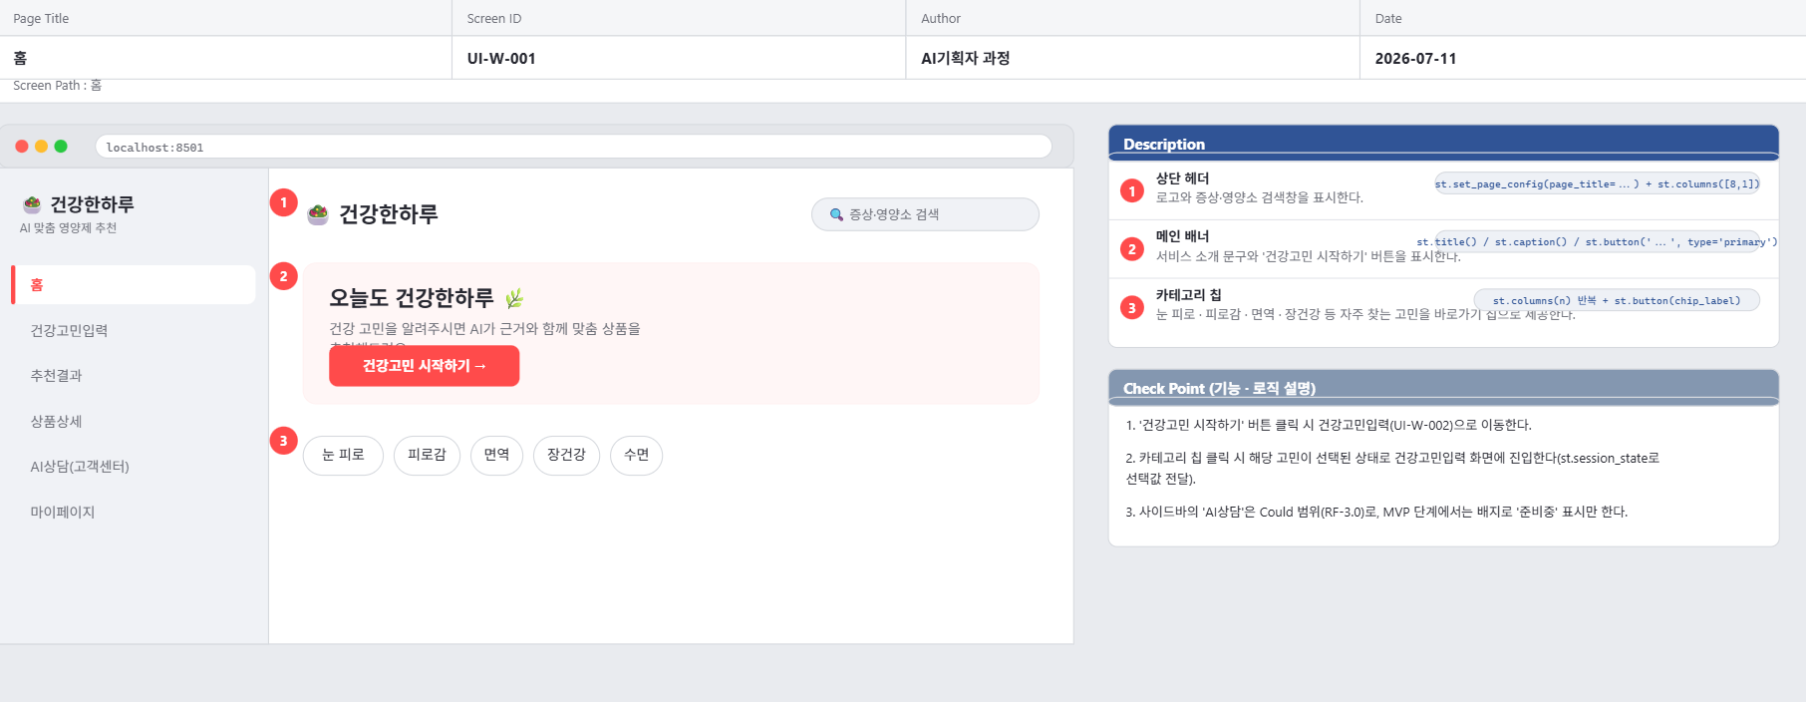

Page Title | 건강고민 입력 | Screen ID: UI-W-002 Author: AI기획자 과정 Date: 2026-07-11
Screen Path | 홈 > 건강고민입력
# | 레이아웃 영역 | 설명
1 | 상단 | 뒤로가기, 단계 표시(1/2)
2 | 본문 | 건강고민/증상 선택(다중 선택 가능) 또는 직접 입력
3 | 본문 하단 | 알레르기·복용 중 제품 입력(선택, 접이식)
4 | 하단 CTA | '맞춤 추천 받기' 버튼
# | Description(디스크립션 / 기능·로직 설명)
1 | 건강고민을 1개 이상 선택하지 않으면 CTA 버튼 비활성화(검증 시트 참고)
2 | '맞춤 추천 받기' 클릭 시 로딩 상태를 보여준 뒤 추천결과(UI-W-003)로 이동
3 | 알레르기·복용 제품 입력은 Should 범위로, 비워도 다음 단계 진행 가능
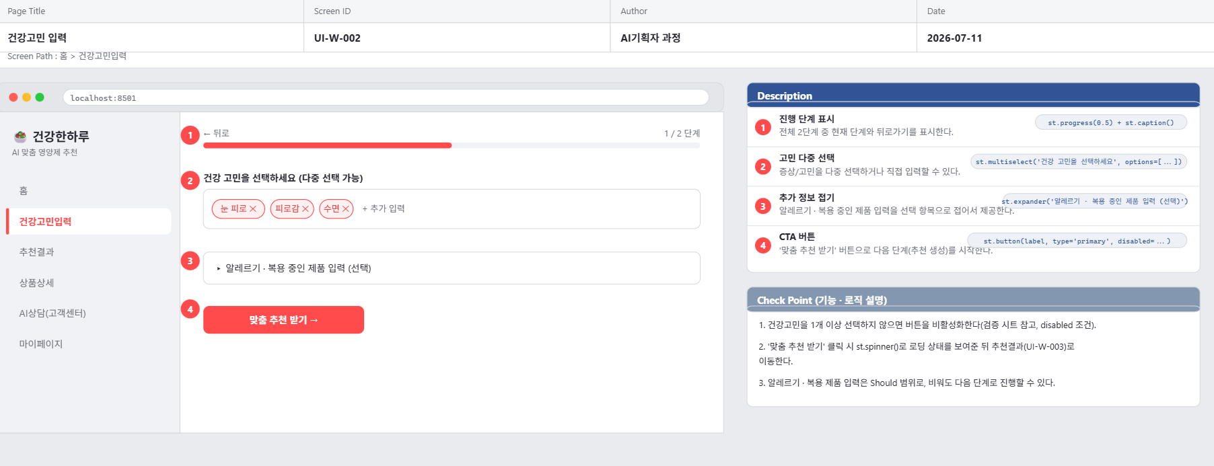

Page Title | 맞춤 추천 결과 | Screen ID: UI-W-003 Author: AI기획자 과정 Date: 2026-07-11
Screen Path | 홈 > 건강고민입력 > 추천결과
# | 레이아웃 영역 | 설명
1 | 상단 | 입력한 건강고민 요약 태그 + '고민 다시 입력' 링크
2 | 본문 리스트 | 추천 상품 카드 최대 5개(상품명 · 핵심 기능성 · 추천 근거 요약)
3 | 카드 하단 | 권장/상한 섭취량 요약 배지
4 | 하단 CTA | '재추천 받기' 버튼, '성분 더 알아보기' 링크
# | Description(디스크립션 / 기능·로직 설명)
1 | 카드 클릭 시 상품상세(UI-H-004)로 이동
2 | 추천 근거 텍스트는 영양소_기능성_추천DB의 근거_수준·출처를 요약해 표시
3 | 추천 결과가 0건이면 UI-H-003-1(빈 결과 안내) 오버레이 표시
4 | '재추천 받기' 클릭 시 동일 조건으로 추천을 재생성(RF-1.4, Should)
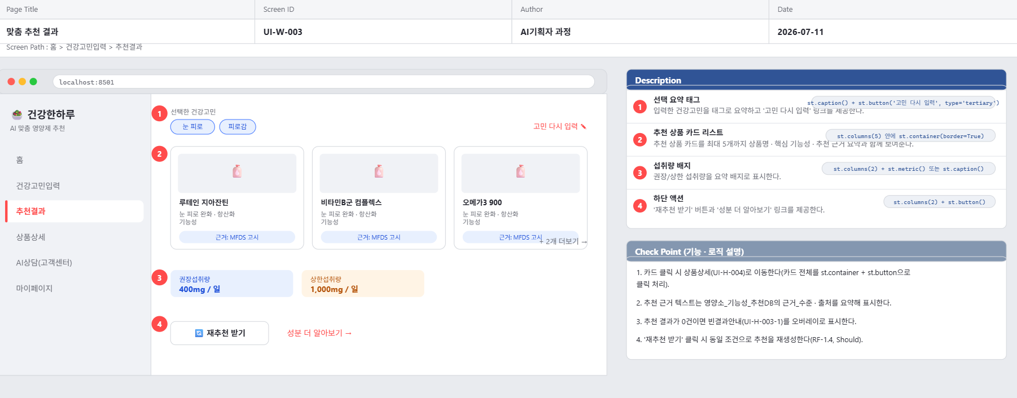

Page Title | 빈 결과 안내 | Screen ID: UI-H-003-1 Author: AI기획자 과정 Date: 2026-07-11
Screen Path | 추천결과(오버레이)
# | 레이아웃 영역 | 설명
1 | 중앙 | 일러스트 + '조건에 맞는 추천 결과가 없어요' 문구
2 | 하단 | '건강고민 다시 입력하기' 버튼
# | Description(디스크립션 / 기능·로직 설명)
1 | 추천 엔진이 매칭 결과 0건을 반환했을 때 노출
2 | 버튼 클릭 시 건강고민입력(UI-W-002)으로 이동, 이전 입력값은 유지
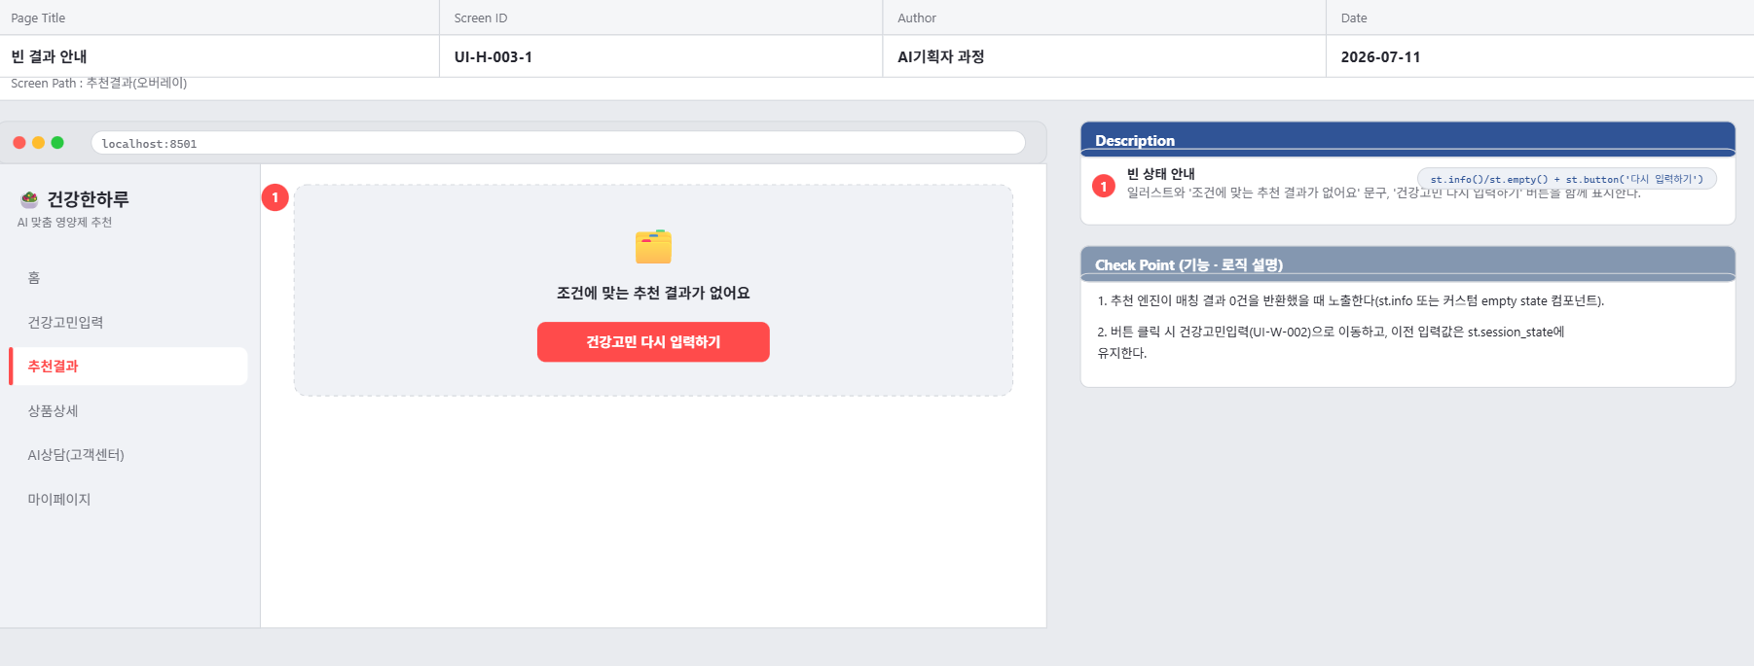

Page Title | 상품 상세 | Screen ID: UI-H-004 Author: AI기획자 과정 Date: 2026-07-11
Screen Path | 추천결과 > 상품상세
# | 레이아웃 영역 | 설명
1 | 상단 | 상품 이미지, 상품명, 업소명
2 | 본문 1 | 기능성 내용, 성분 쉬운 설명(RF-2.0)
3 | 본문 2 | 섭취방법 · 섭취시주의사항
4 | 경고 영역 | 과다섭취 경고 배너(상한섭취량 근접/초과 시 노출)
5 | 하단 CTA | '구매하기' 버튼
# | Description(디스크립션 / 기능·로직 설명)
1 | 성분 쉬운 설명은 영양소_기능성_추천DB_확장판.csv의 근거_설명을 쉬운 문장으로 가공해 표시
2 | 경고 배너는 규칙 기반 로직(영양소별_권장섭취량_확장판_한글.csv 상한섭취량 기준)으로 판단, AI는 문구 생성만 보조
3 | '구매하기' 클릭 시 외부 판매 채널 또는 장바구니로 연결(연동 방식은 개발 협의 필요)
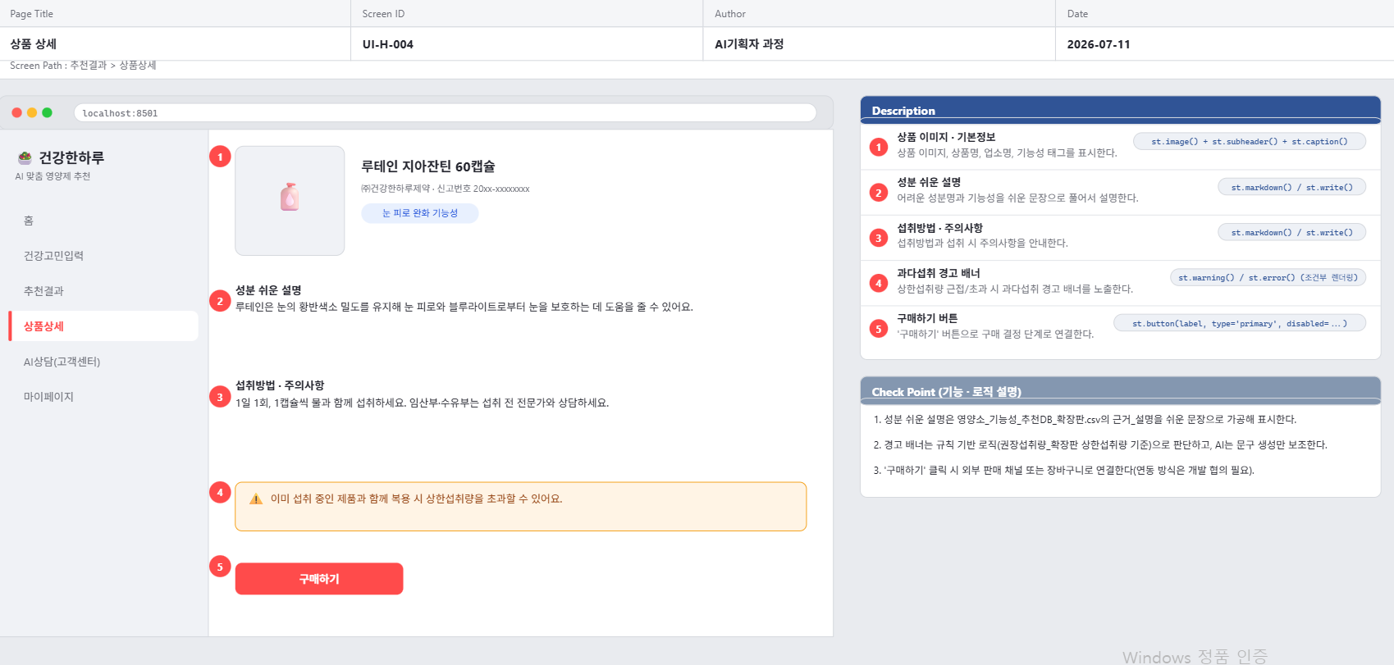

Page Title | AI 상담(RAG FAQ) | Screen ID: UI-W-005 Author: AI기획자 과정 Date: 2026-07-11
Screen Path | 고객센터 > AI상담
# | 레이아웃 영역 | 설명
1 | 상단 | 채팅형 대화 영역
2 | 메시지 | AI 답변 하단에 근거 문서 인용 표시(출처 링크)
3 | 하단 | 질문 입력창, 'CS 상담 연결' 버튼
# | Description(디스크립션 / 기능·로직 설명)
1 | RAG 검색 대상: 상품마스터·영양소_기능성_추천DB·권장섭취량 데이터(Day01 수집 데이터 재사용)
2 | 답변 신뢰도가 낮다고 판단되면 'CS 상담 연결' 버튼을 강조 노출
3 | Could 범위: MVP 출시 이후 별도 검증 단계에서 우선순위 재검토

프로세스플로우차트
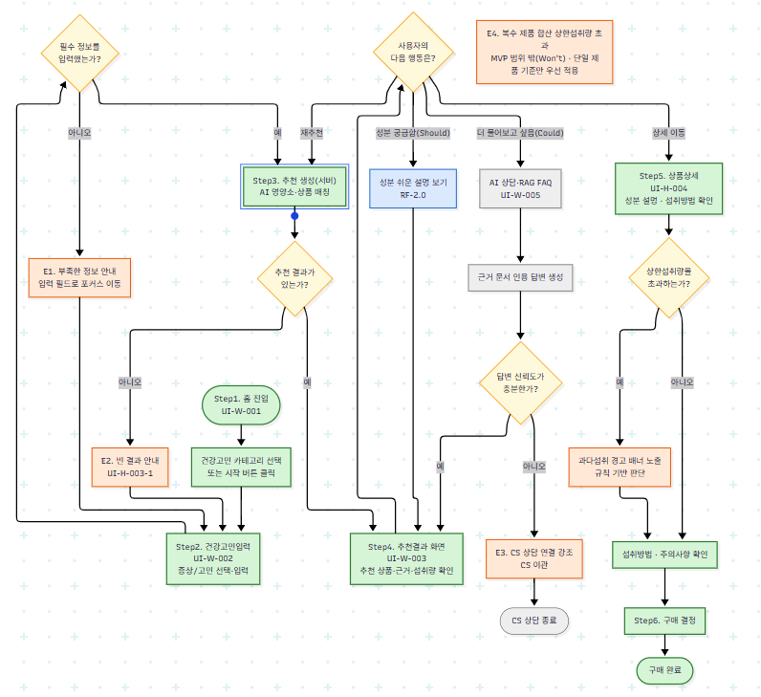
핵심 목표: 건강 고민을 입력해 근거 기반 맞춤 상품을 추천받고, 섭취량을 확인해 안전하게 구매를 결정한다
※ 시각화된 다이어그램은 day02_2일차/프로젝트/사용자흐름(User_Flow).mmd 파일을 참고(Mermaid → Figma/SVG 변환)

Step | 화면/단계 | 사용자 행동 | 판단(조건) | 다음 단계
1 | 홈(UI-W-001) | 건강고민 카테고리 선택 또는 시작 버튼 클릭 | - | 건강고민입력으로 이동
2 | 건강고민입력(UI-W-002) | 증상/고민 선택·입력, (선택)알레르기 입력 | 필수 정보를 입력했는가? | 예: 추천 생성 / 아니오: 재입력 안내
3 | 추천 생성(서버) | AI가 영양소·상품 매칭 후 추천 리스트 생성 | 추천 결과가 있는가? | 예: 추천결과 화면 / 아니오: 빈 결과 안내(UI-H-003-1)
4 | 추천결과(UI-W-003) | 추천 상품·근거·섭취량 확인 | 사용자의 다음 행동은? | 재추천 / 성분설명 / 상담 / 상세이동
5 | 상품상세(UI-H-004) | 성분 설명, 섭취방법 확인 | 상한섭취량을 초과하는가? | 예: 경고 배너 노출 / 아니오: 바로 진행
6 | 구매 결정 | 구매하기 버튼 클릭 | - | 구매 완료(End)

예외 흐름
Step | 상황 | 처리
E1 | 필수 정보 미입력 | 부족한 정보 안내 후 건강고민입력 화면으로 포커스 이동
E2 | 추천 결과 0건 | 빈 결과 안내(UI-H-003-1) 노출, 건강고민 다시 입력 유도
E3 | RAG 답변 신뢰도 낮음(Could) | 'CS 상담 연결' 버튼 강조, CS 이관 처리
E4 | 복수 제품 합산 상한섭취량 초과(추후 확장) | MVP 범위 밖(Won't). 단일 제품 기준 경고만 우선 적용

